Oppskrift
Fredagstaco next generationFredagstaco next generation
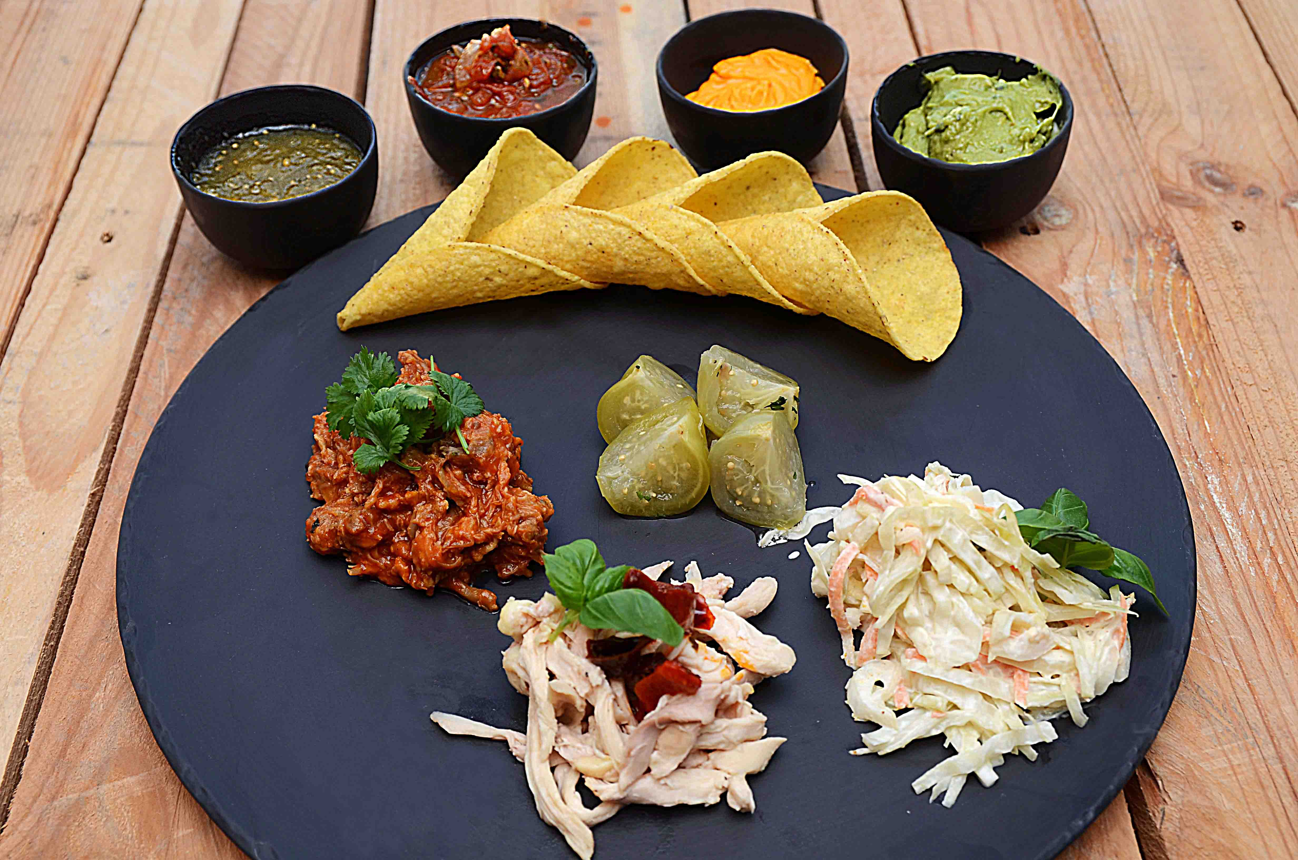

Anvend to typer kjøtt. Pulled pork / chicken og / eller tacokjøtt og tacokjøtt kylling. Beregn totalt 240 gram kjøtt pr porsjon. Produser / varm opp separat. Mini-kremmerhus varmes i 3 minutter Legg opp dip i ulike skåler Del opp tomatillos i fire og anrett retten som vist på bildet. Punte med urter. Anvend to typer kjøtt. Pulled pork / chicken og / eller tacokjøtt og tacokjøtt kylling. Beregn totalt 240 gram kjøtt pr porsjon. Produser / varm opp separat. Mini-kremmerhus varmes i 3 minutter Legg opp dip i ulike skåler Del opp tomatillos i fire og anrett retten som vist på bildet. Punte med urter.
Number of servingsNumber of servings | 1
EPDEPD | ProductProduct | Per servingPer serving |  | TotalTotal |  | QtyPerPackQtyPerPack | PackSizePackSize | PackUnitPackUnit | PackagingPackaging | ItemsItems
 | Pulled pork Pulled pork | 0.12 | kgkg | 0 | kgkg |  |  |  |  | 0
 | Pulled chicken Pulled chicken | 0.12 | kgkg | 0 | kgkg |  |  |  |  | 0
 | Soltørket Paprika i strimler Soltørket Paprika i strimler | 0.1 | kgkg | 0 | kgkg |  |  |  |  | 0
 | Coleslaw Coleslaw | 0.05 | kgkg | 0 | kgkg |  |  |  |  | 0
44687244468724 | Salsa Fresca Salsa Fresca | 0.025 | kgkg | 0 | kgkg | 6 | 2.8 | kgkg | 6x2.8kg6x2.8kg | 0
 | Urter til pynt Urter til pynt |  |  | 0 |  |  |  |  |  | 0

 | * Allergens* Allergens

